PRINT T3
 | DIVISION DE ESTADISTICAS - DGM

MUSEOS: | NACIONALES | EXTRANJEROS | PROFESORES | ESTUDIANTES | MES | AÑO | TOTAL VISITANTES
MUSEO DE LA FAMILIA DOMINICANA | 0 | 0 | 0 | 0 | JULIO | 2023 | 0
FORTALEZA DE SANTO DOMINGO | 910 | 1365 | 167 | 267 | JULIO | 2023 | 2709
MUSEO DEL HOMBRE DOMINICANO | 257 | 149 | 69 | 1098 | JULIO | 2023 | 1573
MUSEO FORTALEZA SAN FELIPE PTO PLATA | 2672 | 4417 | 15 | 193 | JULIO | 2023 | 7297
MUSEO FARO A COLON | 714 | 2662 | 45 | 22 | JULIO | 2023 | 3443
MUSEO DE LAS CASAS REALES | 339 | 10464 | 0 | 675 | JULIO | 2023 | 11478
MUSEO ALCAZAR DE COLON | 0 | 0 | 0 | 0 | JULIO | 2023 | 0
MUSEO DE ARTE MODERNO | 0 | 0 | 0 | 0 | JULIO | 2023 | 0
MUSEO JUAN PONCE DE LEON | 17 | 10 | 1 | 0 | JULIO | 2023 | 28
MUSEO 26 DE JULIO MOCA | 685 | 0 | 0 | 0 | JULIO | 2023 | 685
MONUMENTO A LOS HEROES DE LA RESTAURACION | 2968 | 80 | 0 | 0 | JULIO | 2023 | 3048
MUSEO DE HISTORIA Y GEOGRAFÍA | 402 | 89 | 50 | 408 | JULIO | 2023 | 949
MUSEO DE LAS ATARAZANAS REALES | 254 | 12 | 0 | 3 | JULIO | 2023 | 269
MUSEO DE LA FAMILIA DOMINICANA | 12907 | 0 | 0 | 0 | AGOSTO | 2023 | 12907
FORTALEZA DE SANTO DOMINGO | 852 | 1607 | 134 | 170 | AGOSTO | 2023 | 2763
MUSEO DEL HOMBRE DOMINICANO | 69 | 47 | 0 | 164 | AGOSTO | 2023 | 280
MUSEO FORTALEZA SAN FELIPE PTO PLATA | 2171 | 3245 | 10 | 76 | AGOSTO | 2023 | 5502
MUSEO FARO A COLON | 310 | 2298 | 16 | 10 | AGOSTO | 2023 | 2634
MUSEO DE LAS CASAS REALES | 2526 | 7483 | 0 | 182 | AGOSTO | 2023 | 10191
MUSEO ALCAZAR DE COLON | 0 | 0 | 0 | 0 | AGOSTO | 2023 | 0
MUSEO DE ARTE MODERNO | 21980 | 0 | 0 | 0 | AGOSTO | 2023 | 21980
MUSEO JUAN PONCE DE LEON | 79 | 0 | 0 | 0 | AGOSTO | 2023 | 79
MUSEO 26 DE JULIO MOCA | 549 | 0 | 0 | 0 | AGOSTO | 2023 | 549
MONUMENTO A LOS HEROES DE LA RESTAURACION | 2388 | 0 | 0 | 0 | AGOSTO | 2023 | 2388
MUSEO DE HISTORIA Y GEOGRAFÍA | 29979 | 0 | 0 | 0 | AGOSTO | 2023 | 29979
MUSEO DE LAS ATARAZANAS REALES | 254 | 447 | 0 | 3 | AGOSTO | 2023 | 704
MUSEO DE LA FAMILIA DOMINICANA | 0 | 0 | 0 | 0 | SEPTIEMBRE | 2023 | 0

FORTALEZA DE SANTO DOMINGO | 711 | 829 | 86 | 129 | SEPTIEMBRE | 2023 | 1755
MUSEO DEL HOMBRE DOMINICANO | 21850 | 0 | 0 | 0 | SEPTIEMBRE | 2023 | 21850
MUSEO FORTALEZA SAN FELIPE PTO PLATA | 1188 | 2140 | 21 | 148 | SEPTIEMBRE | 2023 | 3497
MUSEO FARO A COLON | 30 | 1970 | 131 | 4 | SEPTIEMBRE | 2023 | 2135
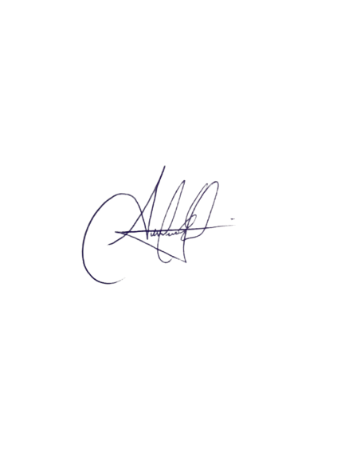
MUSEO DE LAS CASAS REALES | 449 | 7567 | 0 | 44 | SEPTIEMBRE | 2023 | 8060
MUSEO ALCAZAR DE COLON | 0 | 0 | 0 | 0 | SEPTIEMBRE | 2023 | 0
MUSEO DE ARTE MODERNO | 46725 | 152 | 51 | 728 | SEPTIEMBRE | 2023 | 47656
MUSEO JUAN PONCE DE LEON | 13 | 6 | 0 | 0 | SEPTIEMBRE | 2023 | 19
MUSEO 26 DE JULIO MOCA | 394 | 0 | 0 | 0 | SEPTIEMBRE | 2023 | 394
MONUMENTO A LOS HEROES DE LA RESTAURACION | 2388 | 115 | 0 | 0 | SEPTIEMBRE | 2023 | 2503
MUSEO DE HISTORIA Y GEOGRAFÍA | 50745 | 10 | 2 | 19 | SEPTIEMBRE | 2023 | 50776
MUSEO DE LAS ATARAZANAS REALES | 246 | 113 | 0 | 23 | SEPTIEMBRE | 2023 | 382

 | Firma

